Worksheet
 | Alklima B.V.
 | Van Hennaertweg 29
 | 2952 CA Alblasserdam
 | NEDERLAND
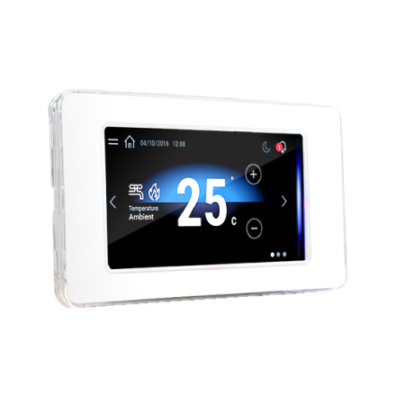
Code | MEHP-IB-BT9ZZ00006
Product | HMI Touchscreen ruimtethermostaat (MEHP-iB)

Uitvoering & werking
Naam |  | Waarde | Eenheid
Geschikt voor |  | Binnenopstelling

Overige gegevens
Naam |  | Waarde | Eenheid
Type toebehoren/onderdelen |  | Regeling
Toebehoren |  | Ja
Onderdeel |  | Nee

